Handleiding
Rekenblad SCOPon en SGUEh
versie 1.0 - november 2017

Bij vragen over het rekenblad, kan u contact opnemen met energie@vlaanderen.be.

Deze handleiding bestaat uit volgende delen:
1. Achtergrond
2. Wat berekent u juist met dit rekenblad?
3. Kleurconventie van het rekenblad
4. Stappenplan invoeren gegevens in het rekenblad

1. Achtergrond

Voor projecten met vergunningsaanvraag in 2018 wordt de rekenmethode voor het opwekkingsrendement voor ruimteverwarming aangepast.
Deze berekeningsmethode wordt vastgelegd in paragraaf 10.2 van bijlage V bij het Energiebesluit en is van toepassing op EPW- en EPN-eenheden.
Voor toestellen die onder bepaalde Europese verordeningen vallen, wordt met deze methode het opwekkingsrendement bepaald op basis van Ecodesign gegevens.
Voor elektrische warmtepompen en gassorptiewarmtepompen worden sommige van deze gegevens niet standaard vrijgegeven door de fabrikant.
Met dit rekenblad kunnen deze gegevens bepaald worden op basis van andere gegevens, die de fabrikant wel verplicht moet meedelen.
Indien u de SCOPon of SGUEh (bepaald volgens de correcte verordening) wel kan opvragen via uw fabrikant of leverancier, mag u ook steeds deze gegevens invullen
in de software. U moet in dit geval het rekenblad niet gebruiken.

2. Wat berekent u met dit rekenblad?

Voor elektrische warmtepompen die onder de Europese Verordeningen (EU) n°206/2012 of n°813/2013 vallen kan u met dit rekenblad berekenen:
 | * De SCOPon: de prestatiecoëfficiënt in actieve modus en voor gemiddelde klimaatomstandigheden van de elektrische warmtepomp

Voor gassorptiewarmtepompen die onder de Europese Verordening (EU) n°813/2013 vallen kan u met dit rekenblad berekenen:
 | * SGUEh: het seizoensrendement in verwarmingsmodus van de gassorptiewarmtepomp
 | * SAEFh: de seizoensenergiefactor van de hulpapparaten in verwarmingsmodus

Merk op:
 | * Wanneer u een opwekker voor ruimteverwarming invoert, bepaalt de EPB 3G software of deze opwekker onder een van de bovenvermelde verordeningen valt.
 | Indien de opwekker niet onder een van deze verordeningen valt, moet u dit rekenblad niet gebruiken. Zelfs als u over een productfiche met deze gegevens beschikt
 | * Voor de eenvoud van het rekenblad wordt de SCOPon bepaald op een vereenvoudigde manier. Het resultaat verschilt maar zeer beperkt van dit bekomen met de gedetailleerde methode.
 | In de software gebeurt de bepaling van de SCOPon wel gedetailleerd. Het is dus mogelijk dat er een licht verschil is tussen beide resultaten.

3. Kleurconventie van het rekenblad

Cellen waarvan de inhoud veranderd mag worden:

 | In de groene vakjes kunnen tekst (bv. een naam) of getallen (bv. een afmeting, ...) worden ingevuld.

 | In de gele cellen kan een keuze uit een afrollijst worden gemaakt. Deze keuzelijst wordt zichtbaar door op de desbetreffende cel te klikken.

Cellen waarvan de inhoud niet veranderd mag worden:

 | Zwarte cellen bevatten informatie die irrelevant en dus ongebruikt is voor de gekozen configuratie. Afhankelijk van de waarden in andere cellen,
 | kunnen zwarte cellen terug zichtbaar worden, zodat er bijvoorbeeld iets kan ingevuld worden, of een keuze kan worden gemaakt. Andersom,
 | kan het zijn dat bepaalde cellen zwart worden door een bepaalde keuze die ergens anders wordt gemaakt.

 | De rode cellen geven het eindresultaat dat moet ingevoerd worden in de EPB-software Vlaanderen of de EPB-software 3G.

 | De lichtblauwe cellen bevatten tussenresultaten van de berekening. Deze waarden moeten niet ingevoerd worden in de software

 | De overblijvende cellen zijn wit en bevatten titels of beschrijvingen.

4. Stappenplan invoeren gegevens in het rekenblad

 | Beknopte handleiding - stappenplan
 | Het is sterk aangeraden om de onderstaande acties stap voor stap (in de opgegeven volgorde) volledig uit te voeren.

 | Bepaling SCOPon voor elektrische warmtepompen

 | 1. Ga naar het tabblad 'SCOPon'

 | 2. Vul de nodige gegevens in op dit tabblad

 | Type warmtepomp en werking

 |  | A. Type warmtepomp
 |  | Hier selecteert u de combinatie van warmtebron en warmteafgiftemedium voor uw warmtepomp uit de afrollijst.
 |  | De volgende opties kunnen gekozen worden uit de lijst:
 |  |  | - bodem/water: warmtepomp met als warmtebron de bodem via een warmtetransporterend fluïdum en water als
 |  |  | warmteafvoerend fluïdum
 |  |  | - water/water: warmtepomp met water als warmtebron en water als warmteafvoerend fluïdum
 |  |  | - buitenlucht/water: warmtepomp met buitenlucht als warmtebron en water als warmteafvoerend fluïdum
 |  |  | - buitenlucht/lucht: warmtepomp met buitenlucht als warmtebron en lucht als warmteafvoerend fluïdum,
 |  |  | dit rekenblad moet u niet gebruiken als de warmtepomp twee luchtkanalen heeft
 |  | B. Actieve koeling
 |  | Als de warmtepomp in actieve koeling kan werken, geeft u hier 'ja' in. Merk op dat dit ook het geval is wanneer de warmtepomp niet
 |  | gebruikt zal worden voor actieve koeling, maar deze in principe wel kan koelen. Alleen wanneer de warmtepomp niet kan koelen, geeft
 |  | u hier 'nee' in.

 | Gegevens uit productfiche volgens de correcte verordening

 | De EPB 3G-software geeft aan onder welke Europese verordening uw toestel valt, zoals in het voorbeeld hieronder:
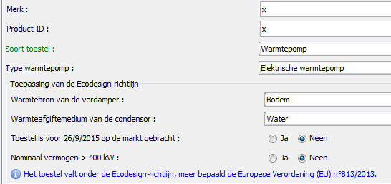

 | Indien een toestel onder een van deze Europese verordeningen valt, moet een productfiche met gegevens bepaald overeenkomstig de
 | betreffende verordening beschikbaar zijn. De volgende gegevens uit deze fiche moeten ingevuld worden in het rekenblad.

 |  | A. SCOP
 |  | Dit is de seizoensgebonden prestatiecoëfficiënt. Let op: deze is niet gelijk aan de SCOPon
 |  | Deze waarde moet alleen ingevuld worden voor het type warmtepomp 'buitenlucht/lucht'.
 |  | Voor andere types warmtepompen wordt dit vak zwart en moet het niet ingevuld worden.

 |  | B. ηs
 |  | Dit is de seizoensgebonden energie-efficiëntie voor ruimteverwarming.
 |  | Deze waarde moet niet ingevuld worden voor het type warmtepomp 'buitenlucht/lucht', voor dit type wordt dit vak zwart en
 |  | moet het niet ingevuld worden. U vult de waarde van ηs in het rekenblad in, zoals vermeld op de fiche van uw warmtepomp.
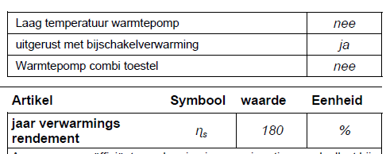

 |  | C. Pnom
 |  | Dit is de nominale warmteafgifte van de elektrische warmtepomp.
 |  | Op productfiches volgens Europese Verordening (EU) n°813/2013 voor warmtepompen met water als warmteafvoerend fluïdum
 |  | wordt dit vermogen aangeduid als Prated.
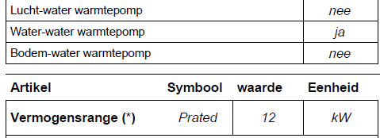

 |  | Op productfiches volgens Europese Verordening (EU) n°206/2012 voor warmtepompen met lucht als warmteafvoerend fluïdum
 |  | wordt dit vermogen aangeduid als Pdesignh.

 |  | D. Poff, Pto, Psb en Pck
 |  | Dit zijn vermogens die het elektriciteitsverbruik aangeven in andere standen dan de actieve stand. Deze vermogens worden
 |  | samen vermeld op de productfiche.
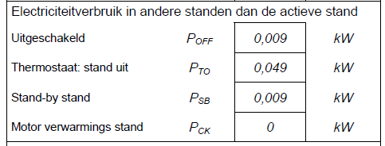

 | 3. Vul de resultaten uit het rekenblad in de EPB-software in

 |  | Eenmaal alle gegevens werden ingevuld, bepaalt het rekenblad automatisch de SCOPon. De berekende gegevens kunnen door de
 |  | EPB-verslaggever worden ingevuld in de EPB-aangifte. Het rekenblad moet dan worden bijgehouden als stavingsstuk.

 | Bepaling SGUEh voor gassorptiewarmtepompen

 | 1. Ga naar het tabblad 'SGUEh'

 | 2. Vul de nodige gegevens in op dit tabblad

 | Warmtebron warmtepomp

 | Hier selecteert u de warmtebron voor uw warmtepomp uit de afrollijst.
 | De volgende opties kunnen gekozen worden uit de lijst:
 |  | - water: warmtepomp met water als warmtebron
 |  | - bodem:warmtepom met bodem als warmtebron via een warmtetransporterend fluïdum
 |  | - buitenlucht: warmtepomp met buitenlucht als warmtebron

 | Gegevens uit productfiche volgens de correcte verordening

 | De EPB 3G-software geeft aan of het toestel onder de Europese Verordening (EU) n°813/2013 valt, zoals in het voorbeeld hieronder:

 | Indien een toestel onder de Europese Verordening (EU) n°813/2013 valt, moet een productfiche met gegevens bepaald overeenkomstig deze
 | verordening beschikbaar zijn. De volgende gegevens uit deze fiche moeten ingevuld worden in het rekenblad.

 |  | A. ηs
 |  | Dit is de seizoensgebonden energie-efficiëntie voor ruimteverwarming. U vult de waarde van ηs in het rekenblad in, zoals vermeld op de
 |  | fiche van uw warmtepomp.
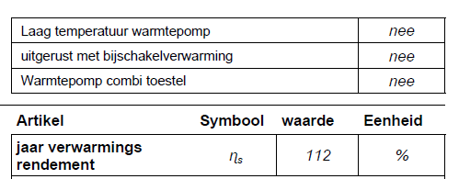

 |  | B. Prated
 |  | Dit is de nominale warmteafgifte van de gassorptiewarmtepomp. U vult de waarde van Prated in het rekenblad in, zoals vermeld op de fiche
 |  | volgens Europese Verordening (EU) n°813/2013 voor warmtepompen,

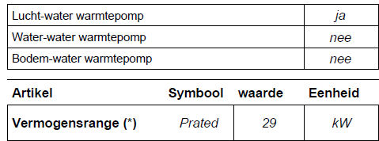

 |  | C. Pdh
 |  | In het rekenblad geeft u het deellastvermogen Pdh in bij buitentemperatuur -7°C, 2°C, 7°C en 12°C. Deze 4 deellastvermogens worden
 |  | bij de bijhorende buitentemperatuur vermeld op de productfiche, zoals in het voorbeeld hieronder.
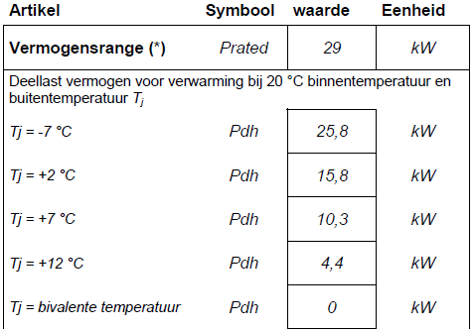

 |  | d. PERd
 |  | In het rekenblad geeft u de coëfficiënt van de primaire energie ratio voor deellast PERd in bij buitentemperaturen -7°C, 2°C, 7°C en 12°C.
 |  | Deze 4 waarden worden bij de bijhorende buitentemperatuur vermeld op de productfiche, zoals in het voorbeeld hieronder.

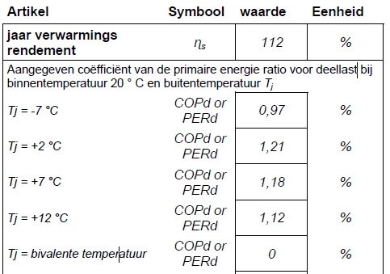

 | 3. Vul de resultaten uit het rekenblad in de EPB-software in

 |  | Eenmaal alle gegevens werden ingevuld, bepaald het rekenblad automatisch de SGUEh. De berekende gegevens kunnen door de
 |  | EPB-verslaggever worden ingevuld in de EPB-aangifte. Het rekenblad moet dan worden bijgehouden als stavingsstuk.

